塾連携_たたき台
KK-BOOK 塾連携QRコード

塾名：中田塾
氏名：中田 太郎
学年：2年
生徒番号：00000
クラス：ひまわり
QR コード
ダミー

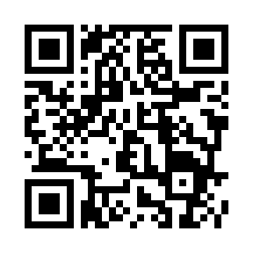

ダミー
※手入力で塾連携をする人用のコード

連携コード：66f8c27c38d65

https://kk-book.kyo-kai.co.jp/XXXXXXXX

URL ※QRコードと同じ文字列 ダミー

■注意事項
・ダミーダミーダミーダミーダミーダミーダミーダミーダミーダミーダミー
ダミーダミーダミーダミーダミーダミー。
・ダミーダミーダミーダミーダミーダミーダミーダミーダミダミーダミー
ダミーダミーダミーダミーダミーダミーダミーダミーダミーダミー。

注意事項が入ります
※ ダミー部分は貴社で検討して下さい

QR 発行日 2024/11/6

塾連携_生徒用
KK-BOOK 塾・学校連携QRコード

＜連携内容＞
塾・学校名： 中田塾
氏名： 斉藤 太郎
学年： 2年

生徒番号： 0001
クラス： スタンダート
備考： 上北沢教室

連携コード：66f8c27c38d65

URL：https://kk-book.kyo-kai.co.jp/school

■塾・学校との連携手順
★次のどちらかの方法で手続きしてください。
・ＱＲコードを読み込む場合：「塾・学校登録画面」に上記＜連携内容＞
が正しく表示されていることを確認し、登録ボタンを押してください。
・ＵＲＬを入力してアクセスする場合：「塾・学校登録画面」で上記
「連携コード」を入力し、「読み込み」ボタンを押して、＜連携内容＞
が正しく表示されていることを確認し、登録ボタンを押してください。

QRコード発行日 2024/11/6

塾連携_教師用
KK-BOOK 塾・学校連携QRコード

＜連携内容＞
塾・学校名： 中田塾
氏名： 金井 次郎 先生

連携コード：77f9a25c38x21

URL：https://kk-book.kyo-kai.co.jp/school

■塾・学校との連携手順
★次のどちらかの方法で手続きしてください。
・ＱＲコードを読み込む場合：「塾・学校登録画面」に上記＜連携内容＞
が正しく表示されていることを確認し、登録ボタンを押してください。
・ＵＲＬを入力してアクセスする場合：「塾・学校登録画面」で上記
「連携コード」を入力し、「読み込み」ボタンを押して、＜連携内容＞
が正しく表示されていることを確認し、登録ボタンを押してください。

QRコード発行日 2024/11/6

